part3 (6점)
 |  |  |  |  |  | 문 5~7은 그동안 학습한 모형 설정과 응용 능력을 평가하는 문제입니다.
 |  |  |  |  |  | 아래 모형을 주의깊게 읽고 답하기 바랍니다.
주 | 가격 | 판매량(실제) | 실제가격-준거가격 | 판매량 예측 | 오차제곱
1 | 140 | 400 | -5.9954660502 | 396.13138197 | 14.966205465 | 어떤 제품의 수요함수를 오른쪽 그림과 같이 구해보려고 한다.
2 | 135 | 350 | -10.99546605 | 347.84191741 | 4.6573204518 | 소비자들은 이 제품에 대한 준거가격(reference price)을 가지고 있다.
3 | 110 | 105 | -35.99546605 | 106.39459463 | 1.9448941845 | 준거가격(P_0)이란 제품의 품질 등을 종합적으로 고려할때, 합리적으로 인식되는 가격수준을 말한다.
4 | 130 | 310 | -15.99546605 | 299.55245286 | 109.15124131 | 준거가격에서 수요는 Q_0 가 된다.
5 | 120 | 190 | -25.99546605 | 202.97352374 | 168.31231833 | 만약 제품의 실제가격이 준거가격보다 높다면, 수요는 Q_0보다 줄어들것이고
6 | 120 | 200 | -25.99546605 | 202.97352374 | 8.8418434548 | 실제가격이 준거가격보다 낮다면 수요는 Q_0보다 커질 것이다.
7 | 140 | 405 | -5.9954660502 | 396.13138197 | 78.65238577
8 | 115 | 160 | -30.99546605 | 154.68405919 | 28.259226724 | 이러한 점을 고려하여 수요함수 모형은 다음과 같이 설정된다.
9 | 130 | 290 | -15.99546605 | 299.55245286 | 91.249355579 |  | ▶실제가격이 준거가격보다 높으면 수요는 Q_0 + alpha*[실제가격-P_0] 이 된다
10 | 135 | 345 | -10.99546605 | 347.84191741 | 8.076494583 |  | ▶실제가격이 준거가격 이하이면 수요는 Q_0 + beta*[실제가격-P_0] 가 된다
11 | 115 | 160 | -30.99546605 | 154.68405919 | 28.259226724
12 | 145 | 440 | -0.9954660502 | 444.42084653 | 19.543884007
13 | 140 | 390 | -5.9954660502 | 396.13138197 | 37.593844857 | 이 모형의 파라미터는 아래와 같고, 초기값이 주어져 있다.
14 | 130 | 300 | -15.99546605 | 299.55245286 | 0.2002984455
15 | 120 | 205 | -25.99546605 | 202.97352374 | 4.106606017 | P_0 | 145.99546605
16 | 120 | 200 | -25.99546605 | 202.97352374 | 8.8418434548 | Q_0 | 454.03495104
17 | 140 | 395 | -5.9954660502 | 396.13138197 | 1.2800251611 | alpha | -15.009752671
18 | 115 | 160 | -30.99546605 | 154.68405919 | 28.259226724 | beta | 9.6578929113
19 | 120 | 210 | -25.99546605 | 202.97352374 | 49.371368579
20 | 110 | 100 | -35.99546605 | 106.39459463 | 40.890840493 | 문 5 | 왼쪽 20주동안의 가격과 판매량 데이터를 이용하여, 위의 모형에 따라 초기 파라미터에서 판매량의 예측치를 계산하라
 |  |  |  |  |  | 2점

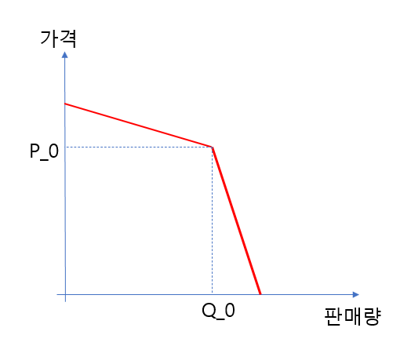
 |  |  |  |  |  | 문 6 | 초기값에서 최적화의 목표셀을 아래 빈칸에 계산하라
 |  |  |  |  |  | 1점 | 732.45845032

 |  |  |  |  |  | 문 7 | 최적 파라미터를 구해보라 (해법은 건드리지 말것).
 |  |  |  |  |  | 1점 | 위의 노란색 칸에 정답이 나타나면 오케이

 |  |  |  |  |  | 문 8 | BASS의 확산 모형에서 Analogy Method는 무엇이며, 어떠한 경우에 이 방법을 사용하는지 구체적으로 설명하라.
 |  |  |  |  |  | 2점 | 초기판매 데이터가 없을 경우: 환경적 맥락, 시장구조, 소비자행동 등을 근거로 유사한상품을 골라 혁신계수와 모방계수를 빌려온다. 그후 고객설문으로 market potential을 추측한다. 초기 판매데이터가 있을 경우: 혁신계수,모방계수, market potential을 비선형최적화로 추정하여 sse를 최소화한다.

